상품제안서
CG997 에코라이프 러블리 휴대용 애완동물 외출 크로스백(M) | 상품코드: F24096

 |  |  |  |  |  |  | 02-412-0044 | www.easy1.co.kr
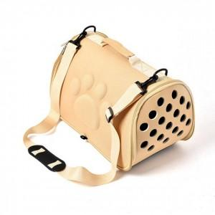

【상세/제작정보】

【인쇄/포장옵션】 | 실크 / 개별비닐포장

【공급단가】 | 수량 | 50~ | 100~ | 500~ | 1,000~ | 2,000~
*VAT별도 | 단가 | 18,540원 | 17,660원 | 17,250원 | 16,560원 | 15,870원

【상품 URL】 | https://dev.easy1.co.kr:443/src/goods_detail.php?gdno=24096

